상품제안서
송월우산 제이마르코 2단 체크우산 s | 상품코드: F10749

 |  |  |  |  |  |  | 02-412-0044 | www.easy1.co.kr
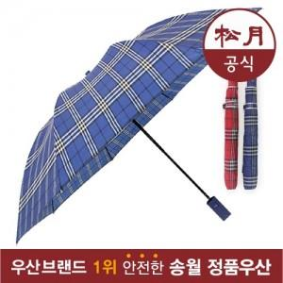

【상세/제작정보】 | 원단 인쇄의 경우 판비 50000원 별도입니다.

【인쇄/포장옵션】 | 실크 / 포장지포장

【공급단가】 | 수량 | 100~ | 300~ | 500~ | 1,000~ | 3,000~
*VAT별도 | 단가 | 7,290원 | 7,020원 | 6,750원 | 6,480원 | 6,310원

【상품 URL】 | https://dev.easy1.co.kr:443/src/goods_detail.php?gdno=10749

